Hoja1
error
 |  |  |  |  |  | B0 | B1
 |  | x | y | y' | e | 0 | 0 | Iteracion | e
w = |  | 1 | 1 | 0 | -1 | 0.01 | 0.01 | 1 | -1
 |  | 2 | 3 | 0.03 | -2.97 | 0.0397 | 0.0694 | 2 | -2.97
B0 | 0 | 3 | 2 | 0.2479 | -1.7521 | 0.057221 | 0.121963 | 3 | -1.7521
B1 | 0 | 4 | 3 | 0.545073 | -2.454927 | 0.08177027 | 0.22016008 | 4 | -2.454927
 |  | 5 | 5 | 1.18257067 | -3.81742933 | 0.1199445633 | 0.4110315465 | 5 | -3.81742933
 |  | 6 | 2 | 2.5861338423 | 0.5861338423 | 0.11408322488 | 0.37586351596 | 6 | 0.5861338423 | delta = error
 |  |  |  | 0.48994674084 | -0.51005325916 | 0.11918375747 | 0.38096404855 | 7 | -0.51005325916 | alfa = tasa de aprendizaje
a | 0.01 |  |  | 0.88111185458 | -2.1188881454 | 0.14037263892 | 0.42334181146 | 8 | -2.1188881454 | w = pesos
 |  |  |  | 1.4103980733 | -0.58960192669 | 0.14626865819 | 0.44102986926 | 9 | -0.58960192669
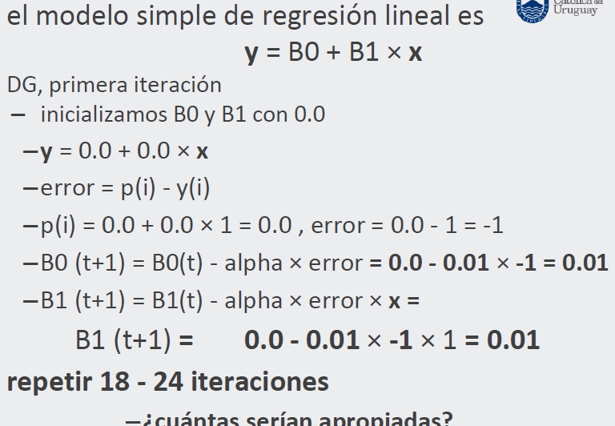
x = {1, 3, 2, 4, 6, 5} ; |  |  |  | 1.9103881352 | -1.0896118648 | 0.15716477684 | 0.48461434385 | 10 | -1.0896118648
y = {1, 2, 3, 3, 2, 5} |  |  |  | 2.5802364961 | -2.4197635039 | 0.18136241188 | 0.60560251905 | 11 | -2.4197635039
 |  |  |  | 3.8149775262 | 1.8149775262 | 0.16321263661 | 0.49670386748 | 12 | 1.8149775262
 |  |  |  | 0.65991650409 | -0.34008349591 | 0.16661347157 | 0.50010470244 | 13 | -0.34008349591
 |  |  |  | 1.1668228764 | -1.8331771236 | 0.18494524281 | 0.53676824491 | 14 | -1.8331771236
 |  |  |  | 1.7952499775 | -0.20475002247 | 0.18699274303 | 0.54291074558 | 15 | -0.20475002247
 |  |  |  | 2.3586357254 | -0.64136427464 | 0.19340638578 | 0.56856531657 | 16 | -0.64136427464
 |  |  |  | 3.0362329686 | -1.9637670314 | 0.21304405609 | 0.66675366814 | 17 | -1.9637670314
 |  |  |  | 4.2135660649 | 2.2135660649 | 0.19090839544 | 0.53393970424 | 18 | 2.2135660649
 |  |  |  | 0.72484809969 | -0.27515190031 | 0.19365991445 | 0.53669122325 | 19 | -0.27515190031
 |  |  |  | 1.2670423609 | -1.7329576391 | 0.21098949084 | 0.57135037603 | 20 | -1.7329576391
 |  |  |  | 1.9250406189 | -0.074959381083 | 0.21173908465 | 0.57359915746 | 21 | -0.074959381083
 |  |  |  | 2.5061357145 | -0.49386428552 | 0.2166777275 | 0.59335372888 | 22 | -0.49386428552
 |  |  |  | 3.1834463719 | -1.8165536281 | 0.23484326379 | 0.68418141028 | 23 | -1.8165536281
 |  |  |  | 4.3399317255 | 2.3399317255 | 0.21144394653 | 0.54378550675 | 24 | 2.3399317255

 |  | x | y | Y' | (Y' - y) ^ 2
 |  | 1 | 1 | 0.75522945329 | 0.059912620539
 |  | 2 | 3 | 1.29901496 | 2.8933501062
 |  | 3 | 2 | 1.8428004668 | 0.02471169324
 |  | 4 | 3 | 2.3865859735 | 0.37627676785
 |  | 5 | 5 | 2.9303714803 | 4.2833622095
 |  | 6 | 2 | 3.4741569871 | 2.1731388225

 |  | RMSE | = | 1.2787202079

